Giao diện của Company
Usecase | Giao diện của Company

Ngày | 20/06/2022

Người Test | Nguyễn Hoài Linh

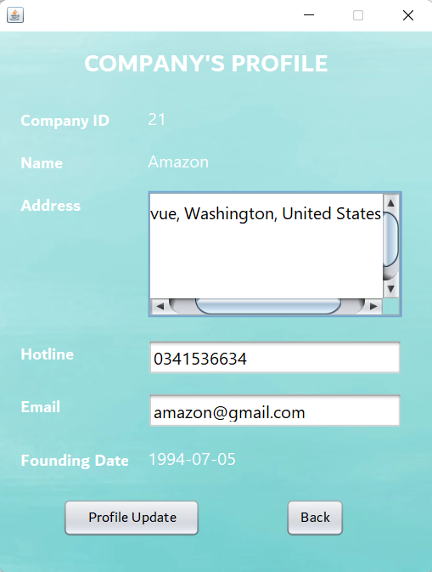
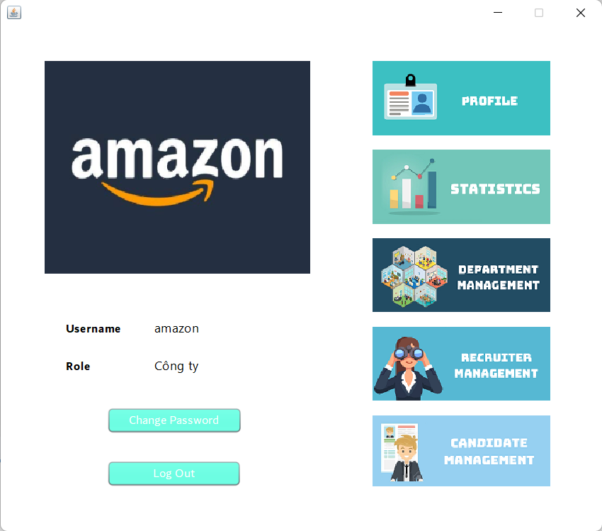 (Giao diện company) |  |  |  |  |  |  |  | (Màn hình thông tin) | 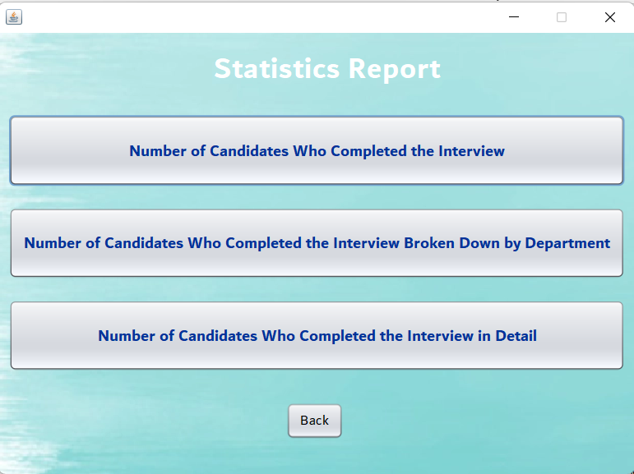 (Màn hình thống kê) | 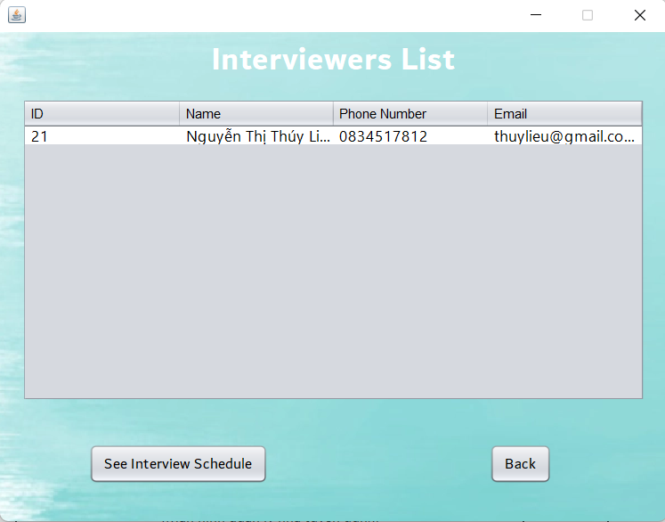 (Màn hình quản lý nhà tuyển dụng) | 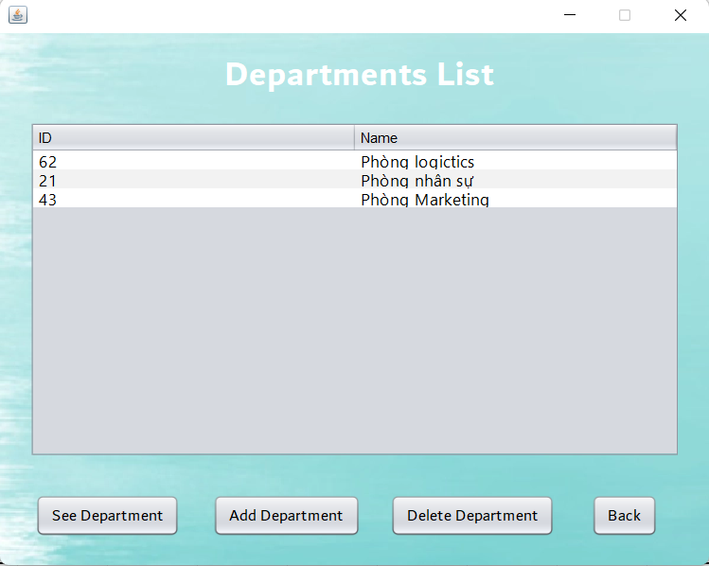 (Màn hình quản lý phòng ban) | 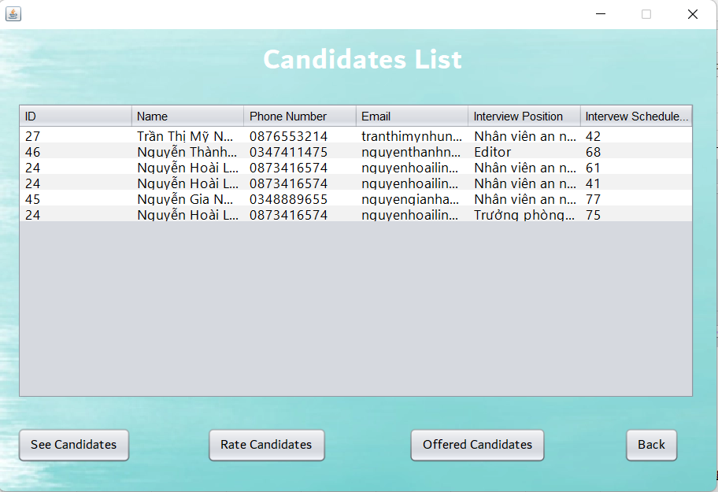 (Màn hình quản lý ứng viên) | 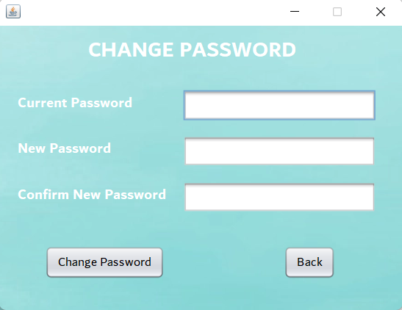 (Màn hình đổi mật khẩu) | 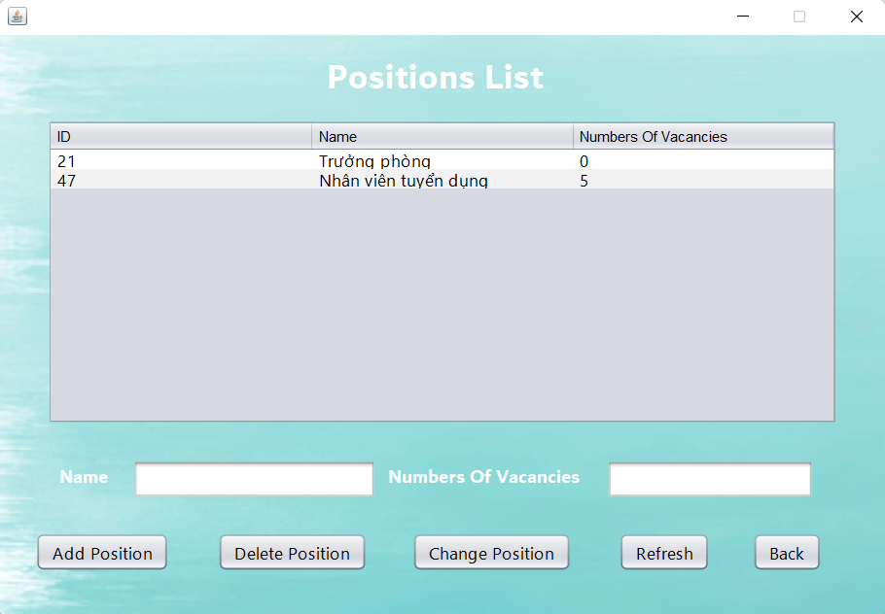 (Màn hình quản lý phòng ban)

 | Tester nhập |  |  |  |  | Dev nhập
STT | Case Study | Status | Desciprtion | Bug Date | Tester | Fix Date | Dev
1 | Kiểm tra cập nhật thông tin công ty | Warning | Nếu người dùng sửa gmail thêm đuôi @gmail.com.vn thì không được | 20/06/2022 | Linh
2 | Kiểm tra đổi mật khẩu | Warning | Mật khẩu hiện tại và mật khẩu mới giống nhau vẫn có thể đổi | 20/06/2022 | Linh
3 | Kiểm tra quản lý phòng ban | Warning | Chỉ xóa được phòng ban ở đầu | 20/06/2022 | Linh
4 | Kiểm tra thống kê | Warning | Chưa có thể lưu được report thành file | 20/06/2022 | Linh
5 | Kiểm tra quản lý ứng viên | OK |  |  | Linh
6 | Kiểm tra quản lý phòng ban | Warning | Cần giới hạn số nhân viên cần tuyển | 20/06/2022 | Linh
7 |  | Warning
8 |  | Warning
9 |  | Warning
10 |  | Warning
11 |  | Warning
12 |  | Warning
13 |  | Warning
14 |  | Warning
15 |  | Warning
16 |  | Warning
17 |  | Warning
18 |  | Warning
19 |  | Warning
20 |  | Warning
21 |  | Warning
22 |  | Warning
23 |  | Warning
24 |  | Warning
25 |  | Warning

Giao diện của Interviewer
Usecase | Giao diện của Interviewer

Ngày | 20/06/2022

Người Test | Nguyễn Hoài Linh

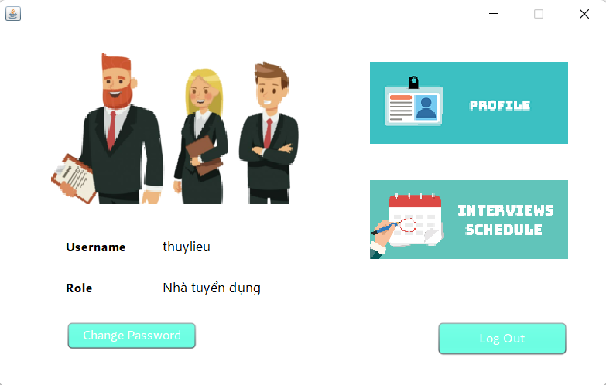 (Giao diện Interviewer) |  |  |  |  |  |  |  | 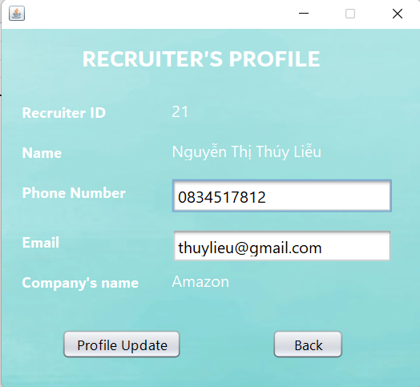 (Màn hình thông tin cá nhân) | 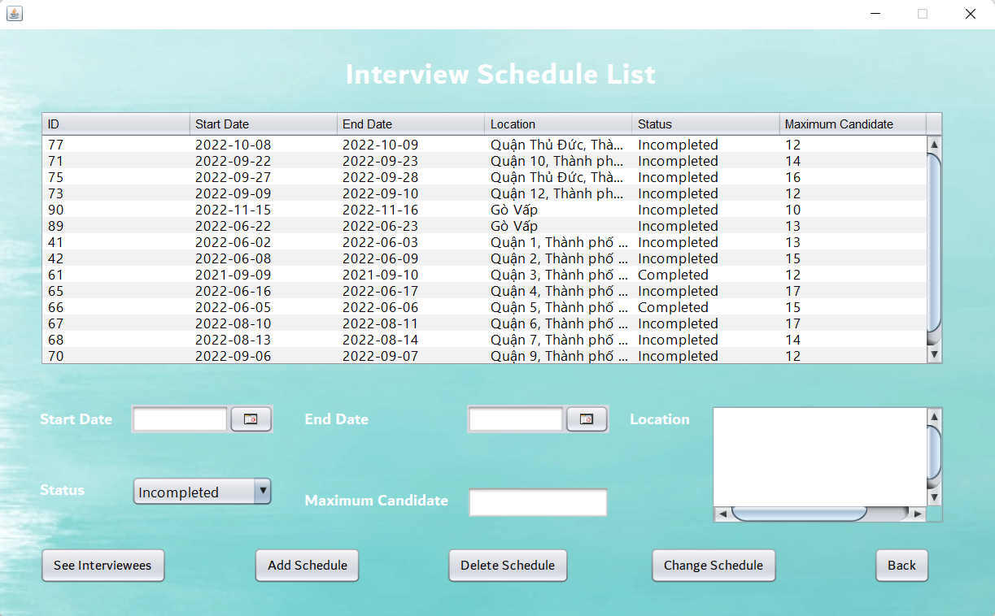 (Màn hình Lịch phỏng vấn) | 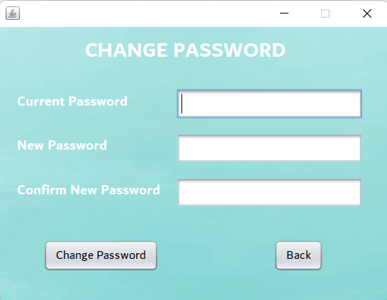 (Màn hình đổi mật khẩu) | 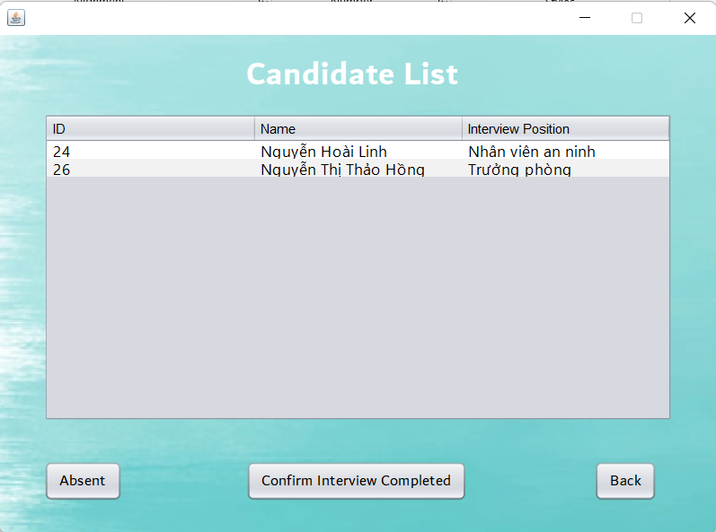 (Màn hình người đăng ký)

 | Tester nhập |  |  |  |  | Dev nhập
STT | Case Study | Status | Desciprtion | Bug Date | Tester | Fix Date | Dev
1 | Kiểm tra thông tin | Warning | Nếu người dùng sửa gmail thêm đuôi @gmail.com.vn thì không được | 20/06/2022 | Linh
2 | Kiểm tra lịch phỏng vấn | OK | Ngày bắt đầu nhỏ hơn hoặt bằng ngày kết thúc |  | Linh
3 | Kiểm tra lịch phỏng vấn | Warning | Khi nhập thông tin mới mà bấm nhầm sửa sẽ hiện sửa thành công nhưng không có gì sảy ra | 20/06/2022 | Linh
4 | Kiểm tra lịch phỏng vấn | Warning | Phải nhấy đúp vào lịch phổng vấn mới xóa đươc. Khi chỉ click 1 lần vẫn hiên xóa thành công nhưng không có gì sảy ra | 20/06/2022 | Linh
5 | Kiểm tra đổi mật khẩu | Warning | Mật khẩu hiện tại và mật khẩu mới giống nhau vẫn có thể đổi | 20/06/2022 | Linh
6 | Kiểm tra xem người đăng ký | Warning | Cần có thêm hiển thi thông tin hoặc cv và đánh giá để có thể xác nhận hoàn thành phỏng vấn phỏng vấn | 20/06/2022 | Linh
7 |  | Warning
8 |  | Warning
9 |  | Warning
10 |  | Warning
11 |  | Warning
12 |  | Warning
13 |  | Warning
14 |  | Warning
15 |  | Warning
16 |  | Warning
17 |  | Warning
18 |  | Warning
19 |  | Warning
20 |  | Warning
21 |  | Warning
22 |  | Warning
23 |  | Warning
24 |  | Warning
25 |  | Warning

Giao diện của Applicant
Usecase | Giao diện của Applicant

Ngày | 20/06/2022

Người Test | Nguyễn Hoài Linh

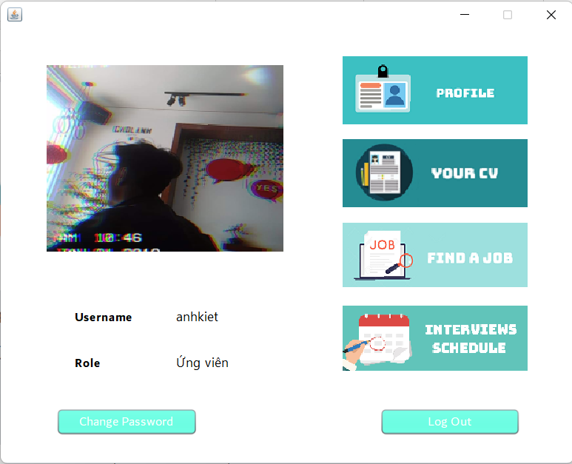 (Màn hình applicant) |  |  |  |  |  |  |  | 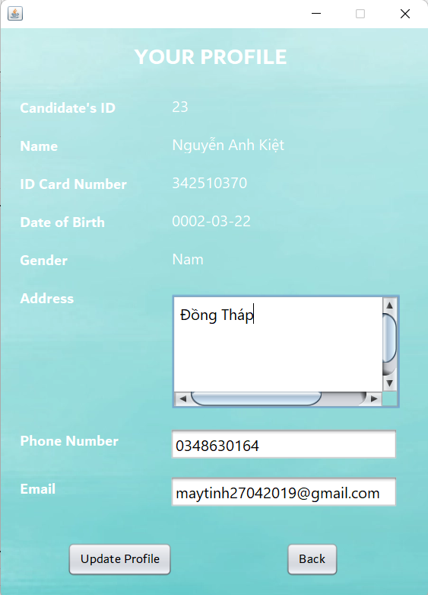 (Màn hình thông tin cá nhân) | 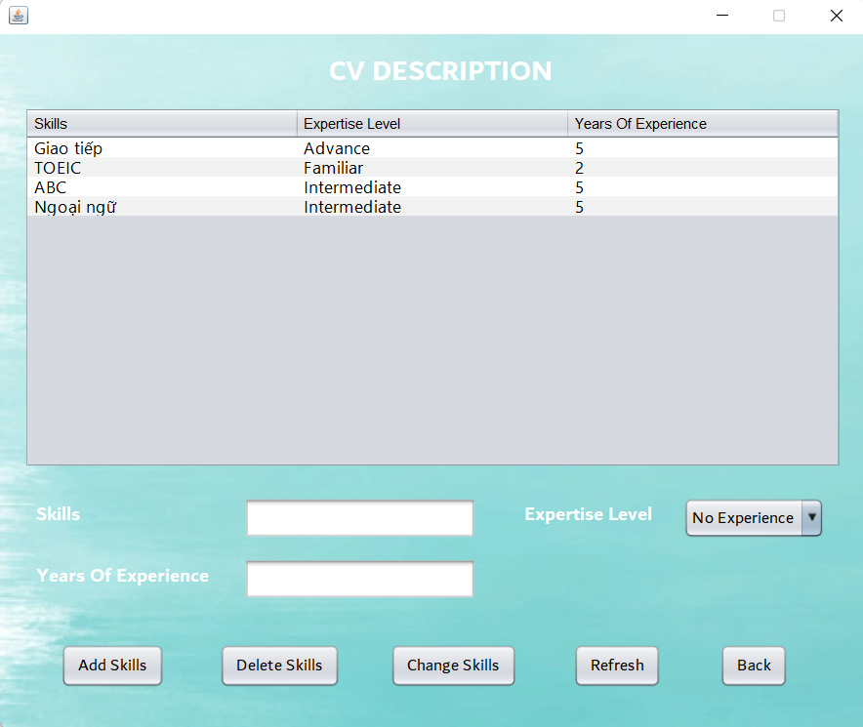 (Màn hình cv) | 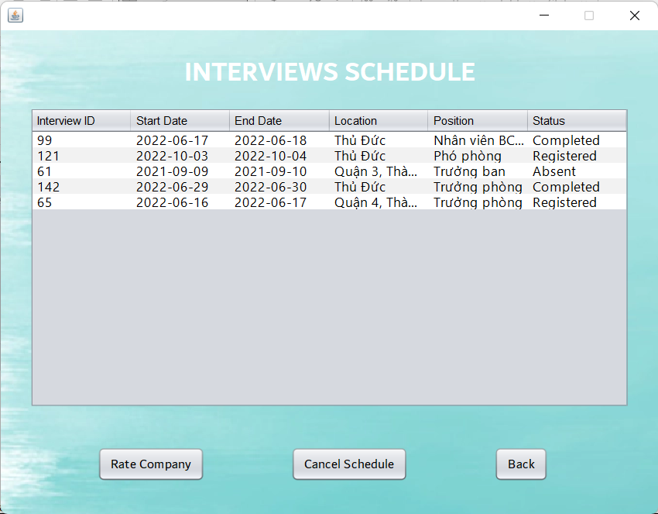 (Màn hình lịch phỏng vấn) | 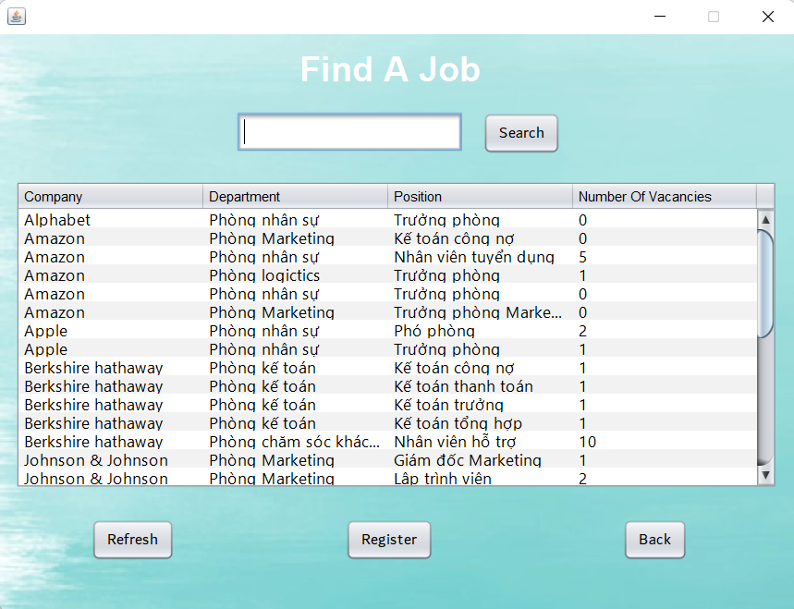 (Màn hình tìm công việc) | 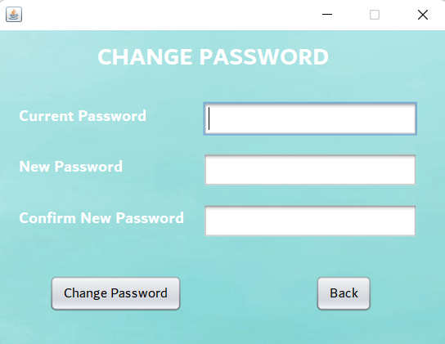 (Màn hình đổi mật khẩu) | 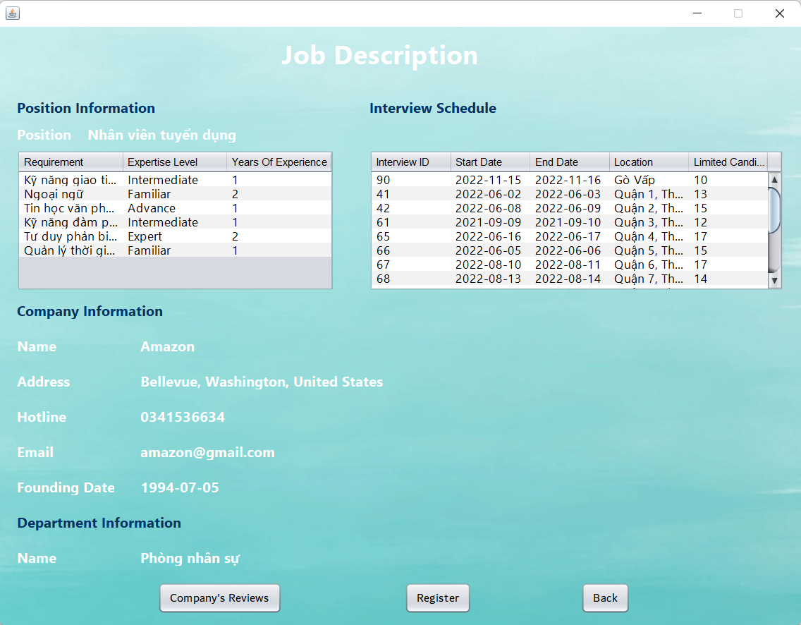 (Màn hình đăng kí phỏng vấn) | 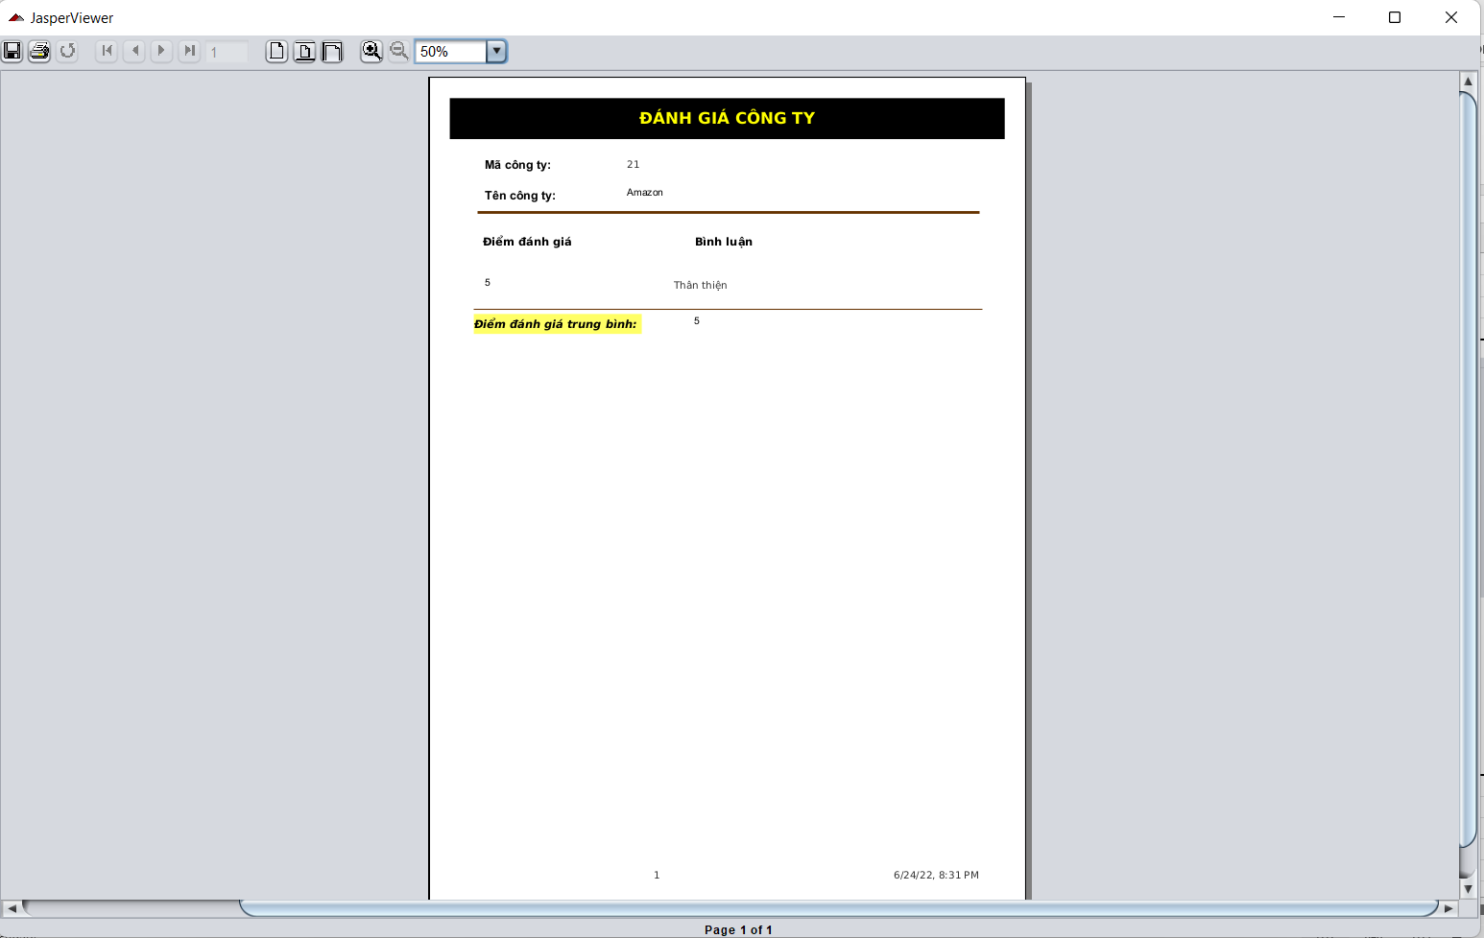 (Màn hình đánh giá)

 | Tester nhập |  |  |  |  | Dev nhập
STT | Case Study | Status | Desciprtion | Bug Date | Tester | Fix Date | Dev
1 | Kiểm tra thông tin cá nhân | Warning | Nên cho phép đổi thông tin ngày sinh, giới tính | 20/06/2022 | Linh
2 | Kiển tra cv | Warning | Cần giớ hạn số năm kinh nghiệm | 20/06/2022 | Linh
3 | Kiểm tra lịch phỏng vấn | OK |  |  | Linh
4 | Kiểm tra tìm công việc | Warning | Số lượng cần tuyển 0 vẫn hiện thị | 20/06/2022 | Linh
5 | Kiiểm tra đổi mật khẩu | Warning | Mật khẩu hiện tại và mật khẩu mới giống nhau vẫn có thể đổi | 20/06/2022 | Linh
6 | Kiểm tra đăng ký phỏng vấn | Warning | Người đăng kí không có kỹ năng theo yêu cầu vaanc xó thể đăng ký | 20/06/2022 | Linh
7 | Kiểm tra đánh giá công ty | Warning | Chỉ cần xem thông tin đánh giá không cần in hoặc xuất file | 20/06/2022 | Linh
8 |  | Warning
9 |  | Warning
10 |  | Warning
11 |  | Warning
12 |  | Warning
13 |  | Warning
14 |  | Warning
15 |  | Warning
16 |  | Warning
17 |  | Warning
18 |  | Warning
19 |  | Warning
20 |  | Warning
21 |  | Warning
22 |  | Warning
23 |  | Warning
24 |  | Warning
25 |  | Warning

